titulní list
Střední průmyslová škola elektrotechnická Havířov | Zpráva o měření | Třída: 4.C

 |  | Skupina: 02

Název úlohy: |  | Zpráva číslo: 03
MĚŘENÍ NA NF. ZESILOVAČI S OZ
 |  | Den: 22.4.2021

Schéma zapojení: |  | Seznam měřících přístrojů:

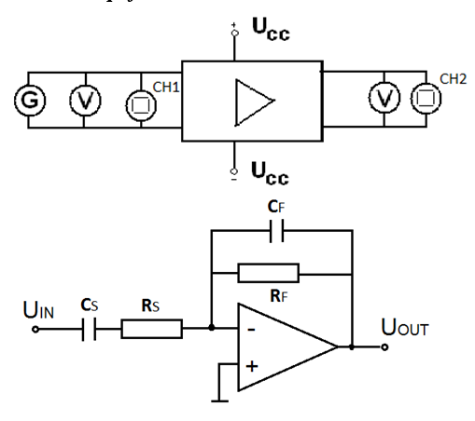

 |  | Jméno učitele: Ing. Eva Kamínková

 |  | Jméno: Marián Wojnar

 |  | Známka:

teor. rozbor a postup měření
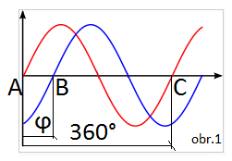
Zadání:

Pro nf zesilovač s těmito parametry RS = 200 kΩ, RF = 800 kΩ, CS = 40 nF,
CF = 10 pF vypočtěte zesílení, zisk, dolní a horní mezní frekvenci.
Proměřte tyto charakteristiky nf zesilovače:
1. převodní
2. frekvenční ziskovou
3. frekvenční fázovou

Teoretický rozbor:

Ideální OZ má tyto vlastnosti: |  |  | nekonečně velké zesílení
 |  |  | nekonečně velký vstupní odpor
 |  |  | nulový výstupní odpor
 |  |  | nekonečně velká šířka pásma
 |  |  | nulový šum

Ve skutečnosti neexistují ideální operační zesilovače.
Zisk není nekonečný – zisk sk. OZ je v intervalu (80 - 140) dB tomu odpovídá
zesílení 104 - 107.
Vstupní odpor není nekonečný – je omezen maximálními velikostmi odporů
zpětnovazebních obvodů.
Nenulový výstupní odpor – zpravidla nehraje roli, protože dříve se projeví
výkonové limity součástky.
Konečná šířka pásma – vnitřní zisk OZ se snižuje se zvyšující se frekvencí, tzn.
OZ dokáže zesilovat pouze do určité frekvence.
V operačních zesilovačích se objevuje malý šum.

Invertující OZ:
Jeho název vychází z toho, že invertuje výstupní napětí (mění polaritu).
Ideální invertující zapojení má fázový posun 180°.
Pro výpočet zesílení (přenosu) používáme tento vzorec:

 | Au=-(Rf/Rs) = 800/200= 4 |  |  | přenos je bezrozměrné číslo

Přenos je také poměr výstupního napětí ke vstupnímu

 | Au=-(U2/U1)

Z přenosu můžeme vypočítat zisk:

 | au=20*log(Au) = 20*log4= 12 dB

Pojem "nízkofrekvenční" znamená, že tento OZ se používá při relativně
nízkých frekvencích. Na to mají vliv kondenzátory, které jsou frekvenčně závislé.
Rozlišujeme dolní mezní frekvenci a horní mezní frekvenci.

fD=1/(2*π*Rs*Cs)=1/(2*π*200000*0,00000004)= 19,89 Hz

fH=1/(2*π*Rf*Cf)=1/(2*π*800000*0,00000000001)= 19,89 kHz

Z toho vyplývá že tento OZ pracuje v akustickém pásmu (asi 20Hz - 20kHz)

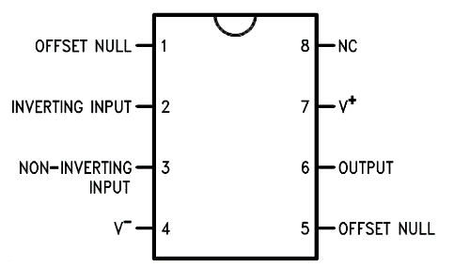
Zapojení OZ LM 741

Důležité vlastnosti:

Napájecí napětí: ±18V
Výkonová ztráta: 500mW
Diferenční vstupní napětí: ±30V
Vstupní napětí: ±15V

Postup Měření:

1. Převodní charakteristika: U2 = f(U1)
Na generátoru nastavte referenční kmitočet 1 kHz. Budící signál z generátoru
zvyšujte od 0 V až do přebuzení zesilovače, (pozorujte na osciloskopu).
Odečítejte hodnoty výstupního napětí. Z naměřených hodnot sestrojte graf.

2. Frekvenční zisková charakteristika: au = f(f)
Při referenčním kmitočtu 1 kHz zvyšujte na generátoru velikost budícího signálu
a na osciloskopu pozorujte, zda dojde k přebuzení zesilovače.
V případě, že dojde, poznamenejte si maximální možnou hodnotu budícího signálu,
při níž ještě není zesilovač přebuzen. Na generátoru nastavte hodnotu napětí o
něco nižší. Nastavujte hodnoty kmitočtu budícího signálu v akustickém pásmu a
při udržování konstantní hodnoty vstupního napětí měřte hodnotu napětí na výstupu.
Z naměřených hodnot vypočtěte zisk zesilovače.
 | Au=U2/U1 | au=20logAu

Vyneste frekvenční ziskovou charakteristiku a pokles o 3 dB.

3. Frekvenční fázová charakteristika: φ= f(f)
Na generátoru nastavte hodnotu vstupního napětí o něco nižší než je hodnota,
při níž dojde k přebuzení zesilovače. Nastavujte hodnoty kmitočtu budícího signálu
v akustickém pásmu a při udržování konstantní hodnoty vstupního napětí
odečítejte na osciloskopu vzdálenosti:
AB – odpovídá fázovému posunu mezi uvst a uvýst a AC – odpovídá periodě T uvst.

Fázový posun vypočtěte: φ = 360 * (AB/AC). Sestrojte charakteristiku φ= f(f) .

Tabulky a grafy
Tabulky a grafy:

 | Převodní charakteristika:
 | f = 1 kHz
 | U1 [V] | U2 [V] | Au [-]
 | 0 | 0 | 0
 | 0.2 | 0.83 | 4.15
 | 0.4 | 1.65 | 4.12
 | 0.6 | 2.48 | 4.13
 | 0.8 | 3.3 | 4.12
 | 1 | 4.1 | 4.10
 | 1.2 | 4.9 | 4.08
 | 1.4 | 5.7 | 4.07
 | 1.6 | 6.6 | 4.12
 | 1.8 | 7.4 | 4.11
 | 2 | 8.3 | 4.15
 | 2.2 | 9 | 4.09
 | 2.4 | 10 | 4.17
 | 2.6 | 10.4 | 4.00
 | 2.8 | 10.8 | 3.86
 | 3 | 11 | 3.67
 | 3.5 | 11.45 | 3.27
 | 4 | 11.8 | 2.95
 | 5 | 12.2 | 2.44

Převodní charakteristika

Frekvenční zisková a fázová charakteristika:
U1= konst.
f [Hz] | U1[V] | U2 [V] | Au [-] | au [dB] | -3 [dB] | AB[d] | AC[d] | φ[°]
10 | 1 | 2.1 | 2.1 | 6.4 | 9.3 | 2 | 5.4 | 133
20 | 1 | 4 | 4 | 12.0 | 9.3 | 1.9 | 5.1 | 134
50 | 1 | 3.8 | 3.8 | 11.6 | 9.3 | 1.9 | 4.2 | 163
80 | 1 | 4 | 4 | 12.0 | 9.3 | 3.2 | 6.2 | 186
100 | 1 | 4 | 4 | 12.0 | 9.3 | 2.5 | 5.9 | 153
400 | 1 | 4 | 4 | 12.0 | 9.3 | 2.5 | 5 | 180
800 | 1 | 4.1 | 4.1 | 12.3 | 9.3 | 3 | 6.2 | 174
1000 | 1 | 4.1 | 4.1 | 12.3 | 9.3 | 2.4 | 4.9 | 176
3000 | 1 | 4.1 | 4.1 | 12.3 | 9.3 | 3.4 | 6.6 | 185
7000 | 1 | 4.1 | 4.1 | 12.3 | 9.3 | 3.6 | 7.2 | 180
10000 | 1 | 4 | 4 | 12.0 | 9.3 | 2.5 | 5 | 180
12000 | 1 | 3.6 | 3.6 | 11.1 | 9.3 | 4.6 | 8.2 | 202
15000 | 1 | 3 | 3 | 9.5 | 9.3 | 4.1 | 6.6 | 224
18000 | 1 | 2.5 | 2.5 | 8.0 | 9.3 | 3.6 | 5.6 | 231
20000 | 1 | 2.3 | 2.3 | 7.2 | 9.3 | 3.2 | 5 | 230
22000 | 1 | 2 | 2 | 6.0 | 9.3 | 3 | 4.6 | 235
Frekvenční zisková charakteristika

Frekvenční fázová charakteristika

